Sheet1
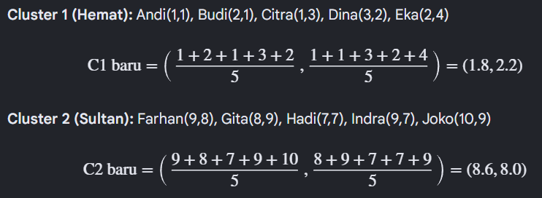
Nama | Kunjungan (X) | Pengeluaran (Y) | Jarak Ke_C1 | Jarak Ke_C2 | Cluster | Langkah 1: Tentukan Centroid Awal
Andi | 1 | 1 | 1.414 | 9.899 | Hemat
Budi | 2 | 1 | 1.000 | 9.220 | Hemat | Misalnya kita pilih centroid awal sebagai:
Citra | 1 | 3 | 1.414 | 8.602 | Hemat
Dina | 3 | 2 | 1.000 | 7.810 | Hemat | Centroid 1 (C1): Hemat = (2,2) | 2 | 2
Eka | 2 | 4 | 2.000 | 7.211 | Hemat | Centroid 2 (C2): C = (8,8) | 8 | 8
Langkah 1: Tentukan Centroid AwalMisalnya kita pilih centroid awal sebagai:
* Centroid 1 (C1): Hemat = (2, 2)
* Centroid 2 (C2): Sultan = (8, 8)
Langkah 2: Menghitung Euclidean DistanceRumus yang digunakan untuk menghitung jarak antara data dengan centroid
Langkah 3: Kelompokkan Data Berdasarkan Centroid TerdekatSetelah dihitung (seperti tabel sebelumnya), pengelompokannya adalah:
Cluster 1 (C1): Andi, Budi, Citra, Dina, Eka
Cluster 2 (C2): Farhan, Gita, Hadi, Indra, Joko
Langkah 4: Hitung Centroid Baru dari Setiap ClusterKita hitung rata-rata nilai X dan Y dari setiap kelompok untuk mencari pusat yang baru.
Langkah 5: Ulangi Perhitungan Jarak dengan Centroid Baru
Centroid baru sekarang adalah: C1 = (1.8, 2.2) dan C2 = (8.6, 8.0).
Hitung ulang semua jarak. Karena sebaran data kita sangat terpisah jauh, maka anggota cluster tidak akan berubah lagi (tetap sama).
Kesimpulan Akhir
Hasil akhir pengelompokan (Iterasi 2):
Cluster 1 (Hemat): Andi, Budi, Citra, Dina, Eka
Cluster 2 (Sultan): Farhan, Gita, Hadi, Indra, Joko
Farhan | 9 | 8 | 9.220 | 1.000 | Sultan
Gita | 8 | 9 | 9.220 | 1.000 | Sultan
Hadi | 7 | 7 | 7.071 | 1.414 | Sultan
Indra | 9 | 7 | 8.602 | 1.414 | Sultan
Joko | 10 | 9 | 10.630 | 2.236 | Hemat

